初期画面表示
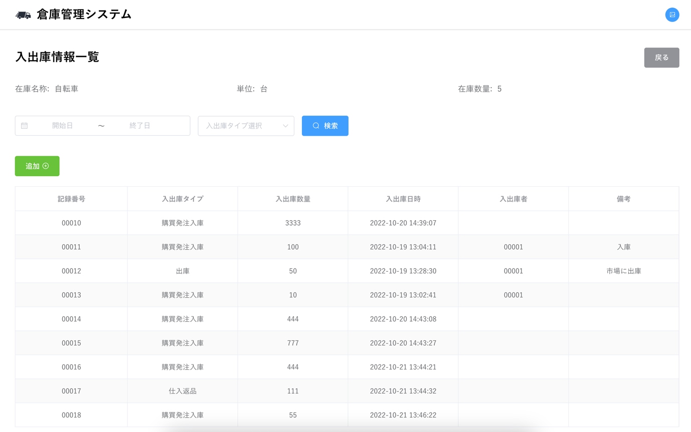
単体試験仕様書 |  | システムID | KS | 画面ID | KS001 | 作成者 | 司徒 | 更新者
 |  | システム名称 | 倉庫管理システム | 画面名 | 入出庫情報一覧 | 作成日 | 2022-06-20 | 更新日

 | 初期画面

ケース
単体試験仕様書 |  |  |  | システムID | KS | 画面ID |  |  |  | KS001 |  |  |  |  | 作成者 | 更新者
 |  |  |  | システム名称 | 倉庫管理システム | 画面名 |  |  |  | 入出庫情報一覧 |  |  |  |  | 作成日 | 更新日

チェック内容
チェックポイント
 |  |  |  |  |  |  | 1 | 2 | 3 | 4 | 5 | 6 | 7 | 8
チェック条件 | 画面初期表示 |  |  |  |  |  | ○ | ○ | ○

 | 記録
 | データベースから読み取ったデータが存在する場合 |  |  |  |  |  |  | ○
 | データベースから読み取ったデータが存在しない場合 |  |  |  |  |  |  |  | ○
 | 検索
 | 日付範囲は未選択の場合 |  |  |  |  |  |  | ○
 | 入出庫タイプ未選択の場合 |  |  |  |  |  |  | ○

 | 検索
 |  | 入出庫日時ー開始
 |  |  | 未入力
 |  |  | 2021/10/27
 |  | 入出庫日時ー終了
 |  |  | 未入力
 |  |  | 2022/10/26
 |  | 入出庫タイプ
 |  |  | 未入力
 |  |  | A
 |  |  | B

 | 日付範囲は選択したの場合
 | 入出庫タイプ未選択の場合 |  |  |  |  |  |  |  |  | ○
 | 入出庫タイプ選択したの場合 |  |  |  |  |  |  |  |  |  | ○
 | 入出庫タイプは選択したの場合
 | 日付範囲未選択の場合 |  |  |  |  |  |  |  |  |  |  | ○
 | 日付範囲選択したの場合 |  |  |  |  |  |  |  |  |  | ○

 | 検索ボタンを押下する場合
 | 戻るボタンを押下する場合 |  |  |  |  |  |  |  |  |  |  |  | ○
 | 追加ボタンを押下する場合 |  |  |  |  |  |  |  |  |  |  |  |  | ○

確認内容 | 在庫名称が表示されること。 |  |  |  |  |  | ○
 | 単位が表示されること。 |  |  |  |  |  | ○
 | 在庫数量が表示されること。 |  |  |  |  |  | ○

 | 該当する全部記録を表示されること。 |  |  |  |  |  |  | ○
 | メセージ「データなし」が表示されること。 |  |  |  |  |  |  |  | ○

 | 該当する日付範囲の記録を表示されること。 |  |  |  |  |  |  |  |  | ○
 | 該当する日付範囲と入出庫タイプの記録を表示されること。 |  |  |  |  |  |  |  |  |  | ○

 | 該当する入出庫タイプの記録を表示されること。 |  |  |  |  |  |  |  |  |  |  | ○
 | 該当する日付範囲と入出庫タイプの記録を表示されること。 |  |  |  |  |  |  |  |  |  | ○

 | 在庫情報一覧画面へ遷移すること。 |  |  |  |  |  |  |  |  |  |  |  | ○
 | 入出庫情報登録画面へ遷移すること。 |  |  |  |  |  |  |  |  |  |  |  |  | ○

実施結果
実施者
検証日
確認者
確認日

ケース (境界値)
単体試験仕様書 | システムID | KS | 画面ID |  |  |  | KS001 |  | 作成者 | 更新者
 | システム名称 | 倉庫管理システム | 画面名 |  |  |  | 入出庫情報一覧 |  | 作成日 | 更新日

チェック内容
チェックポイント
 |  |  |  | 1 | 2 | 3 | 4 | 5
チェック条件

確認内容

実施結果
実施者
検証日
確認者
確認日

